①アンケート原紙
送信先：●●郡市区医師会 |  |  |  |  |  |  |  |  |  |  |  | 別紙①
E-mail：xxx@ishikai.or.jp |  |  |  |  |  |  |  |  |  |  | FAX：03-XXXX-XXXX

水銀血圧計等の保有・回収事業参加意向に関するアンケート

 | ＜個人情報の取り扱いについて＞
 | ご回答いただきます皆様の個人情報は、本事業の目的の範囲を超えて利用することはありません。同意いただいた上でご回答をご返送ください。 ＜本調査担当者＞ ●●郡市区医師会 ●●部 ●●●● 電話番号：03-XXXX-XXXX FAX：03-XXXX-XXXX E-mail：xxx@ishikai.or.jp

 | ご多忙中大変恐縮ではございますが、以下の質問への回答にご協力くださいますよう、
 | お願い申し上げます。

黄色の網掛け部分の記載をお願いいたします。提出期限：平成●●年●月●●日(●)

1．基本情報

 | 医療機関名 |  |  |  |  |  |  |  |  | 電話番号
 | 担当者名 |  |  |  |  |  |  |  |  | E-mail

2．水銀血圧計等の保有状況

 | Q1 水銀血圧計、水銀体温計、詰替用水銀を保有していますか？

 | Q2 保有されている水銀血圧計等の量をご記入ください。

 |  |  |  |  |  | 水銀血圧計 |  | 台

 |  |  |  |  |  | 水銀体温計 |  | 本

 |  |  |  |  |  | 詰替用水銀 |  | g | ※容器を含めた重量をご記入ください。

 | Q3 回収事業に参加しますか？
 |  |  | （回収事業の詳細は3．回収事業についてをご参照ください）
 |  |  | 注) 「参加する」と回答した医療機関に対し、回収の案内や産業廃棄物の処理
 |  |  |  |  | 委託契約にかかる委任状などを送付いたします。
 |  |  |  |  | ｢参加しない｣と回答した医療機関は回収事業には参加できませんのでご
 |  |  |  |  | 注意ください。

 | Q4 回収事業で必要となります詳細情報（別添）をご記入ください。
 |  |  |  |  | 保有量については、Q2に記入いただいたものをもう一度記入ください。
 |  |  |  |  | 回収希望量は保有量のうち、回収事業で回収を希望する数量を記入ください。
 |  |  | 注）回収事業は保有量全てを回収するというものではありません。
 |  |  |  |  | 現在使用しているもの等については継続してご使用いただくことが可能です。
 |  |  |  |  | 不要となり退蔵しているものがありましたら、この機会に是非ご排出ください。
 |  |  | 注) 詳細情報は水銀血圧計等の処理を産業廃棄物処理業者に委託する際に、
 |  |  |  |  | 産業廃棄物処理業者に交付する産業廃棄物管理票の別紙（マニフェスト別
 |  |  |  |  | 紙）に記載する内容となります。

アンケートは以上です。ご協力ありがとうございました。

3．回収事業について

 | 平成25年10月に熊本市・水俣市で開催された外交会議において、水銀に関する水俣条約が採択・署
名されました。本条約は、水銀の供給、使用、排出、廃棄等の各段階で総合的な対策に取り組むことに
より、水銀の人為的な排出を削減し、地球的規模の水銀汚染の防止を目指すものです。廃棄の段階に
おいては、環境上適正な方法で水銀廃棄物を管理することとされています。
 | 医療機関で使用・保管されている水銀血圧計等は、液体の金属水銀を含有していることから、その取
扱いには注意が必要であり、使用されなくなった後の退蔵品については、将来的な不適正処理（災害時
の紛失等を含む）のリスクを低減するため短期間に集中的に回収・処分していくことが望まれます。現
在は、これらの水銀使用製品の量が多く、ある程度の量をまとめて処理されており、また、回収された
水銀は有価物として主に輸出されています。今後、水銀使用製品の製造や輸出入の原則禁止により、
水銀需要が減少するなかで、現状の処理コストが維持されるか不透明です。
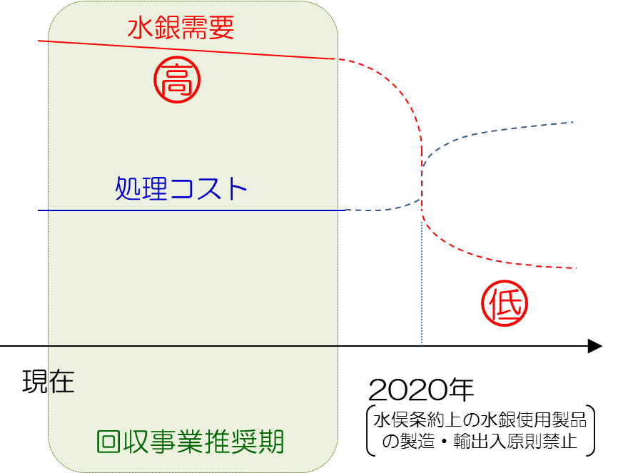

 |  |  |  |  |  |  | 水銀需要及び回収コストの推移（イメージ）
 | また、医療機関で保有している水銀血圧計等が不要になった場合、産業廃棄物として適正に処理を行
うことが必要ですが、個々の医療機関が産業廃棄物処理業者に水銀血圧計等の処理を委託すると、少
量での収集運搬・処分となることから処理コストが高額となります。
 | 以上のような背景を踏まえ、●●都道府県医師会及び●●郡市区医師会では、医療機関に退蔵され
ている水銀血圧計等を集中的かつ効率的に回収する事業を実施します。

 |  | 回収費用(税抜き) |  |  |  |  |  |  |  |  | ※参考 医療機関が個別に処理業者に委託
 |  |  |  | 水銀血圧計：2,000～6,000円／台【仮】 |  |  |  |  |  |  | した場合の回収費用の例
 |  |  |  | 水銀体温計：1,000～3,000円／本【仮】 |  |  |  |  |  |  | 水銀血圧計１台又は水銀体温計１本あたり
 |  |  |  | 詰替用水銀： 50～ 150円／g 【仮】 |  |  |  |  |  |  | ●●●●●円（税抜き）

 |  | ※ 回収費用はアンケート結果により最終決定します。
 |  | ※ 最終的な回収費用はQ3で回収事業に参加すると回答した医療機関に送付する計画書に記載します。

